Hoja1
FORMATO FICHA TÉCNICA - EQUIPO DE CÓMPUTO (ESCRITORIO)

1. CONFIGURACIÓN DEL HARDWARE | Mimino | Recomendado
Procesador | Intel Celeron de 2 núcleos, velocidad de 1 GHz , con cache de 2 MB | Intel Core i3 de 4 núcleos, velocidad de 3 GHz , con cache de 4 MB

Memoria RAM | DDR4 4 GB | DDR4 8GB
Disco Duro | Disco duro Mecánico 500 GB | Estado sólido 256 GB
Puertos | Puertos USB, Puerto HDMI (Opcional), Puerto Ethernet (Opcional si se cuenta con Wifi)

1. CONFIGURACIÓN DEL SOFTWATRE | Mimino | Recomendado
Sistema operativo | Windows 8.1 // Linux | Windows 10 o Windows 11 // Mac OS

Navegador | Google Chrome, Mozilla Firefox, Opera, Safari, Microsoft Egde
Ofimática | Paquete Microsoft Office 365, Adobe Reader

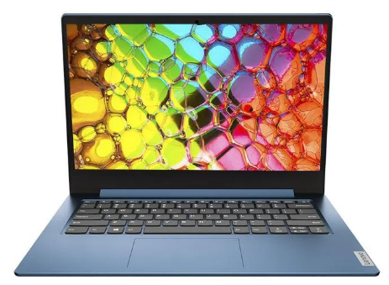
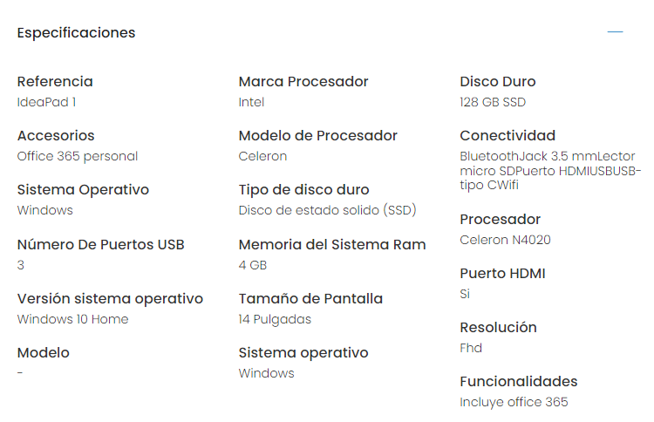
OPCION 1

Proveedor 1: $ 1.102.710

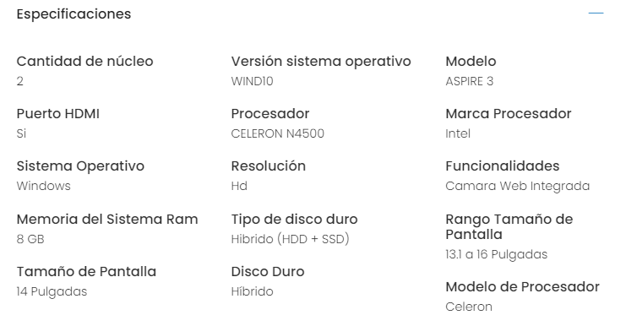
OPCION 2
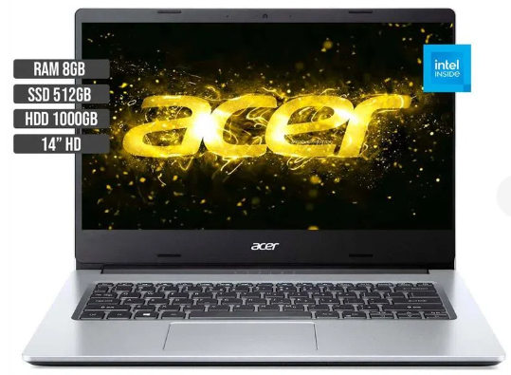

Proveedor 1: $ 1.310.989

OPCION 3
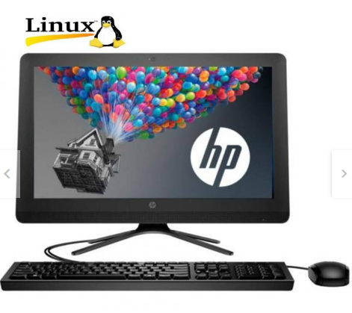
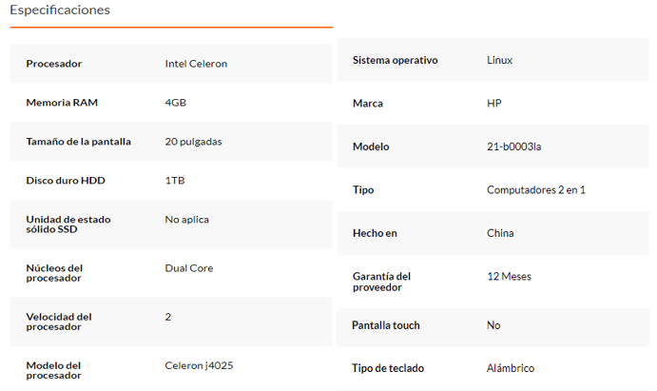

Proveedor 3: $ 1.280.000

OPCION 4
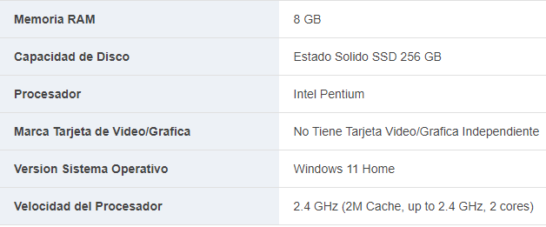
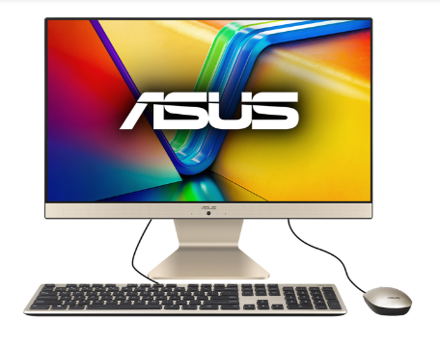

Proveedor 2: $ 1.699.000

FORMATO FICHA TÉCNICA - EQUIPO MOVIL

1. CONFIGURACIÓN DEL HARDWARE | Mínimo | Recomendado
Procesador | En Android Procesador Quad Core Mínimo de 1 GHz // En IOS procesador A8 | Quad-core o superior con velocidad de al menos 2.0 GHz // En IOS procesador A12 Bionic
Memoria RAM | RAM de 2GB | RAM de 4GB
Almacenamiento interno | Mínimo de 32 GB disponibles | 64 GB disponibles
Pantalla | Resolución mínima: 480x800 píxeles Tamaño mínimo: 6 pulgadas | Resolución: 720x1280 píxeles Tamaño: 12 pulgadas

2. CONFIGURACIÓN DEL SOFTWARE | Mínimo | Recomendado
Sistema Operativo Mínimo | Android 10 // IOS 13 | Android 12 // IOS 16
Navegador | Google Chrome, Mozilla Firefox, Opera, Safari, Microsoft Egde
Conectividad | Conexión a Internet estable a través de Wi-Fi de alta velocidad o datos móviles 4G/LTE

OPCION 1

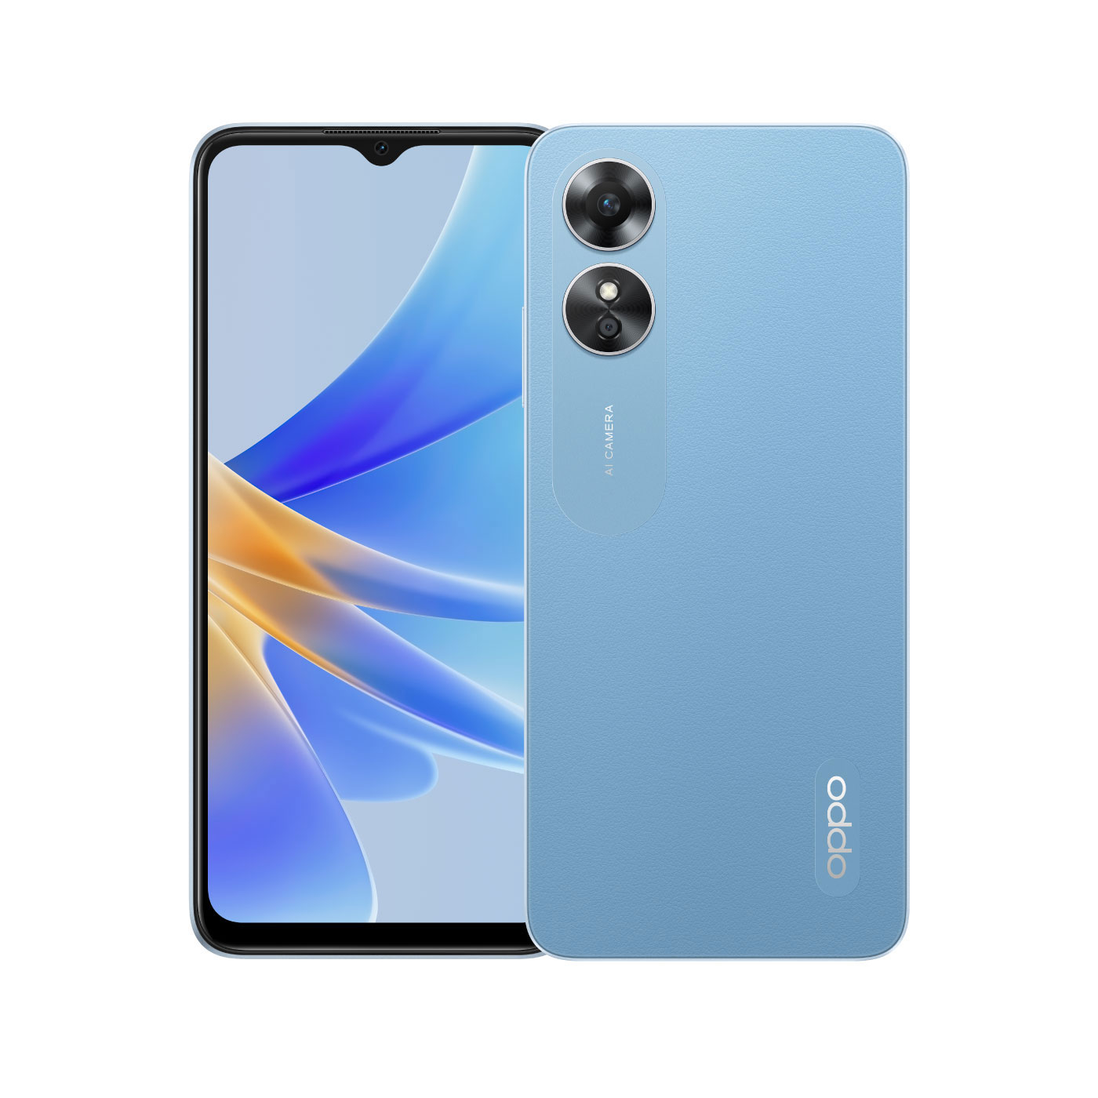

Proveedor 3: $656.900

OPCION 2
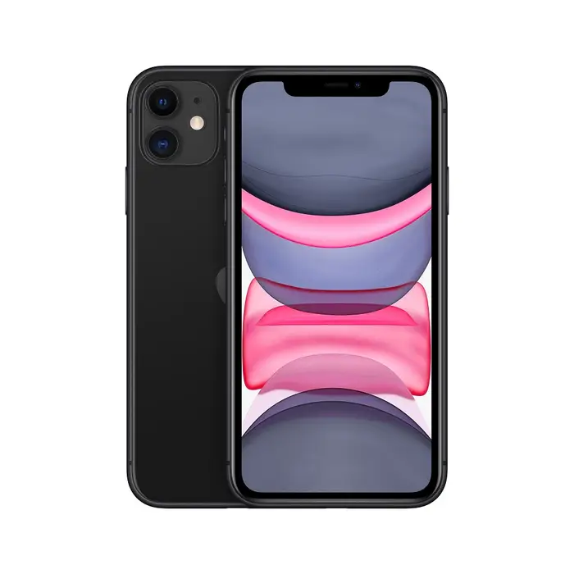

Proveedor 3: $2.649.000

OPCION 3
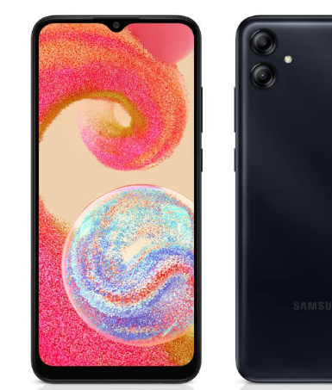

Proveedor 3: $469.900

